Deckblatt Infos
 | SCHLUSS - RANGLISTE

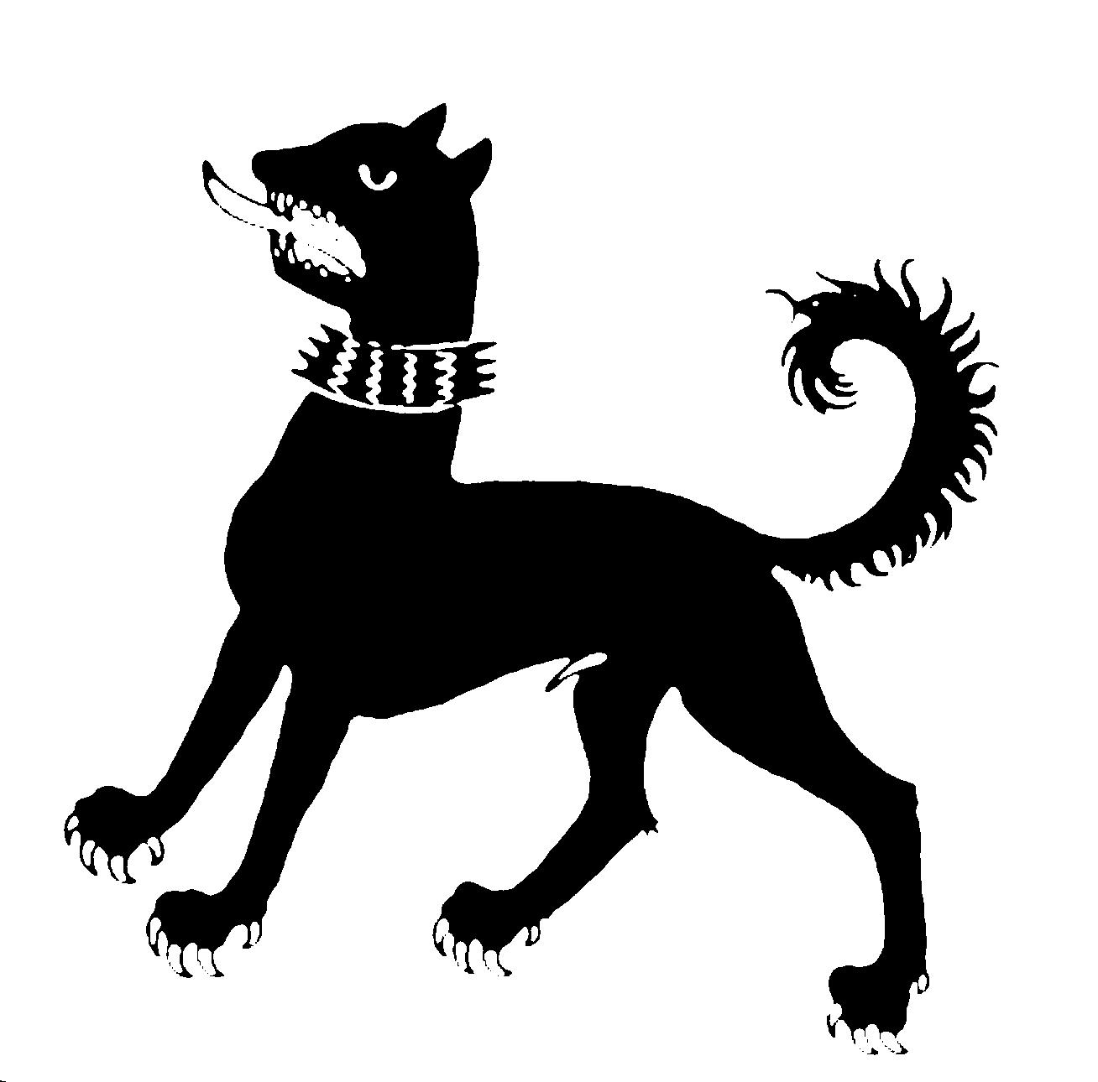

 | 370. Toggenburgisches Landschiessen 2022
 | Lichtensteig

 | 1., 3., 8., 9. und 10. Oktober

 | Die gesamten Ranglisten können bis Ende Dezember 2022 eingesehen werden unter:

 | www.landschiessen.ch

 | Schützengesellschaft Lichtensteig
 | 14. Oktober 2022

 | 370. Toggenburgisches Landschiessen
 | 1., 3., 8., 9. und 10. Oktober
 | Absendliste 2022
 | ***************************************

Frequenz |  | Vorjahr: | 2022:

Plansumme |  | 38,000.00 | 38,000.00
effektive Plansumme |  | 41,095.50 | 40,416.00

Teilnehmer |  | 400 | 396
teilnehmende Gruppen |  | 52 | 52

Scheibentage |  | 48 | 48
Teilnehmer pro Scheibentag |  | 8.33 | 8.25

Total verkaufte Munition |  | 21,145 | 20,896
Verbrauch pro Teilnehmer |  | 52.86 | 52.77
Verbrauch pro Scheibentag |  | 441 | 435

abgegebene Auszeichnungen |  | 390 | 368
in % der Teilnehmer |  | 97.50% | 92.93%
einfache Auszeichnung |  | 96 | 91
dreifache Auszeichnung |  | 124 | 99
fünffache Auszeichnung |  | 170 | 178

gelöste Übungskehr |  | 851 | 843

gelöste Nachdoppel |  | 2241 | 2384

